Sheet2
金属家具产品清单
名称 | 图片 | 参数 | 数量 | 单价 | 金额
财凭证柜 | 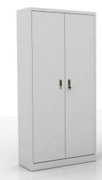 | 1、规格：W860xD360xH1800 2、基材：采用优质一级冷轧钢板，柜体和门板采用0.8mm. 3、产品结构： （1）通体钢板对开门，门内设 4 块活动搁板； （2）搁板多道折弯处理，中间设加强筋板。 （3）柜体内前后有支撑于挂板的立柱，层高可以随意调节。 | 7 | 399 | 2793
中二斗文 件柜 | 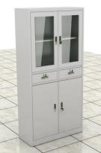 | 1、规格 W860xD360xH1800 2、基材：柜体材料 0.8mm，上面为玻璃对开门，带 1块活动隔板，中间带 2 个抽屉，下面铁门对开带锁，1 块活动隔板； | 12 | 570 | 6840
上玻下铁 五层文件 柜 | 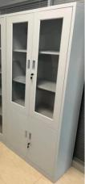 | 1、规格：W860xD360xH1800 2、基材：采用优质一级冷轧钢板，柜体和门板采用0.8mm， 3、产品结构： （1）柜体分上下层，上层玻璃对开门（玻璃厚度 4mm），内带两块活动层板；下部为铁对开门，门内带一块活动隔板。 （2）搁板多道折弯处理，中间设加强筋板。 （3）柜体内前后有支撑于挂板的立柱，层高可以随意调节。 | 6 | 480 | 2880
玻璃五层 文件柜 |  | 1、规格：W900xD360xH1800 2、基材：采用优质一级冷轧钢板，柜体和门板采用0.8mm， 3、产品结构： （1）整体玻璃对开门（玻璃厚度 4mm），门内设 4块活动搁板； （2）搁板折弯处理，中间设加强筋板。 （3）柜体内前后有支撑于挂板的立柱，层高可以随意调节。 | 12 | 558 | 5656
双层文件 柜 | 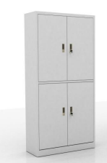 | 1、规格：W860xD360xH1800 2、基材：采用优质一级冷轧钢板，柜体和门板采用0.8mm， 3、产品结构： （1）柜体分上下层，上层铁对开门，内带一块活动层板；下部为铁对开门，门内带一块活动隔板。 （2）搁板多道折弯处理，中间设加强筋板。 （3）柜体内前后有支撑于挂板的立柱，层高可以随意调节。 | 8 | 565 | 4520
五层文件 柜 | 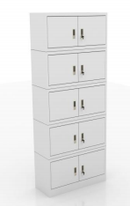 | 1、规格：W860xD360xH2005 2、基材：采用优质一级冷轧钢板，柜体、门板采用0.8mm， 3、产品结构： （1）柜体分 5 层，每层左右均为铁开门。 （2）每扇门均带把手和锁。 | 8 | 660 | 5280
玻璃更衣 柜 | 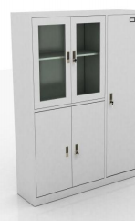 | 1、规格：W900xD420xH1800 2、基材：采用优质一级冷轧钢板，柜体和门板采用0.8mm， 3、产品结构： （1）设偏置中竖格，右侧为通体钢板门，门内设上 下二块搁板，配纵向金属挂衣杆，门内侧设小镜子，通风孔，配优质锁具。左侧部分上部为玻璃对开门 （玻璃厚度4mm)，下部为对开板门，上门内设一块可调搁板，下门内设一块可调搁板。 （2）搁板多道折弯处理，中间设加强筋板。 （3）柜体内前后有支撑于挂板的立柱，层高可以随意调节。 | 35 | 440 | 15400
二门更衣 柜. | 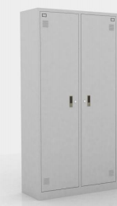 | 1、规格：W800xD420xH1800 2、基材：采用优质一级冷轧钢板，柜体和门板采用0.8mm， 3、产品结构： （1）设置中竖格，左、右侧为通体钢板门，门内设上下二块搁板，配纵向金属挂衣杆，门内侧设小镜 子，通风孔，配优质锁具。 （2）搁板折弯处理，中间设加强筋板。 （3）柜体内前后有支撑于挂板的立柱，层高可以随意调节。 | 12 | 570 | 6840
九门更衣 柜 | 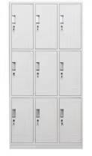 | 1、规格：W900xD420xH1800 2、基材：采用优质一级冷轧钢板，柜体和门板采用 0.8mm， 3、产品结构： （1）柜体分三层，左中右用竖中隔隔开，均带一扇 铁单开门，共九扇门。 （2）搁板折弯处理，中间设加强筋板。 | 8 | 400 | 3200
十五门更 衣柜 | 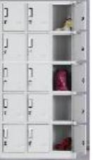 | 1、规格：W900xD420xH1800 2、基材：采用优质一级冷轧钢板，柜体和门板采 用 0.8mm， 3、产品结构： （1）柜体分五层，左中右用竖中隔隔开，均带一扇铁单开门，共十五扇门。 （2）搁板折弯处理，中间设加强筋板。 | 4 | 440 | 1760
八门文件 柜 | 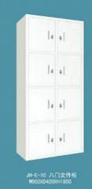 | 1、规格：W860xD360xH1800 2、基材：采用优质一级冷轧钢板，柜体和门板采 用 0.8mm， 3、产品结构： （1）柜体分 4 层，用竖中格隔开，左右均带一个铁单开门，共 8 扇门。 （2）每扇门均带把手和锁。 | 8 | 390 | 3120
宽六斗移 门柜. | 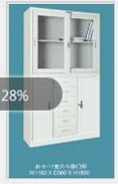 | 1、规格：W1180xD360xH1800 2、基材：采用优质一级冷轧钢板，柜体、门板和抽屉采用0.8mm， 3、产品结构： （1）柜体分上下两层，上层为玻璃移门，柜玻璃厚度 4mm，门内设上下一块活动搁板。下部均分三个部 分，左侧和右侧部分为单开铁门，门板上带专用锁具，中间部分带 6 个抽屉，6 个抽屉公用一把总锁。 （2）搁板折弯处理，中间设加强筋板。 （3）柜体内前后有支撑于挂板的立柱，层高可以随 意调节。 | 10 | 530 | 5300

六门更衣 柜 | 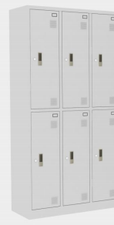 | 1、规格：W900xD420xH1800 2、基材：采用优质一级冷轧钢板，柜体和门板采用 0.8mm， 3、产品结构： （1）柜体分两层，左中右用竖中隔隔开，均带一扇铁单开门，共六扇门。 （2）搁板折弯处理，中间设加强筋板。 | 26 | 410 | 10660
玻璃移门 五层文件 柜 | 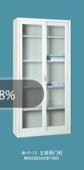 | 1、规格：W860xD360xH1800 2、基材：采用优质一级冷轧钢板，柜体和门板采用 0.8mm， 3、产品结构： （1）整体玻璃移门（玻璃厚度 4mm），门内设 4 块活动搁板； （2）搁板折弯处理，中间设加强筋板。 （3）柜体内前后有支撑于挂板的立柱，层高可以随意调节。 | 18 | 400 | 7200
立式双层 玻璃移门 柜 | 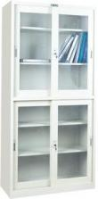 | 1，规格 W860xD360xH1800 2，基材：柜体采用优级冷轧钢板 厚度0.8mm，上下两层均为玻璃移门，带 2块活动隔板，玻璃为 4mm 厚钢化玻璃；移门结构移动灵活无卡顿。 | 10 | 420 | 4200
电子密码 保 密 柜 （立式双 层 保 密 柜） | 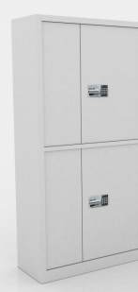 | 1、规格：W900xD400xH1800 2、基材：采用优质一级冷轧钢板，钢板厚度均为 1.0mm。 3、表面处理：产品经过酸洗磷化后，采用阿克苏.诺贝尔环氧树脂静电塑粉进行表面喷塑。 4、产品结构： （1）上下双节组合，每节为两扇对开钢板门，门内均设一块可调搁板，上节带两个抽屉。 （2）搁板折弯处理，中间设 1.0mm 加强筋板。门外设标签框。带品牌电子密码锁具，安全可靠。 | 1 | 660 | 660
立式保密 柜 | 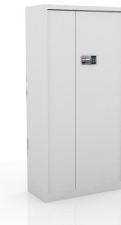 | 1、规格：W900xD400xH1800 2、基材：采用优质一级冷轧钢板，钢板厚度均为1.0mm。 3、表面处理：产品经过酸洗磷化后，采用阿克苏. 诺贝尔环氧树脂静电塑粉进行表面喷塑。 4、产品结构： （1）立式对开门结构，门内中间带两个抽屉，抽屉把柜体内部分成上下两层，每层均设一块可调搁板。 （2）搁板三折弯处理，中间设 1.0mm 加强筋板。门外设标签框。带品牌电子密码锁具，安全可靠。 | 3 | 640 | 1920
指纹锁保 密柜 | 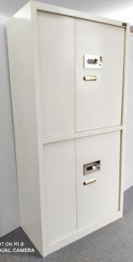 | 1、规格：W900xD400xH1800 2、基材：采用优质一级冷轧钢板，钢板厚度均为1.0mm。 3、表面处理：产品经过酸洗磷化后，采用阿克苏.诺贝尔环氧树脂静电塑粉进行表面喷塑。 4、产品结构： （1）上下双节组合，每节为两扇对开钢板门，门内均设一块可调搁板，上节带两个抽屉。 （2）搁板折弯处理，中间设 1.0mm 加强筋板。门外设标签框。锁具采用品牌指纹锁具，安全可靠。 | 2 | 640 | 1280
中重型货 架 | 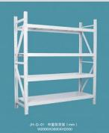 | 1、规格：W2000xD900xH2000 2、基材：钢板选用优质冷轧钢板，立柱，1.2mm 横杠，1.2mm 层板 0.8mm，表面采用优质环保粉末静电喷塑。采用优质五金配件。 | 9 | 630 | 5670
中重型货 架 | 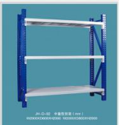 | 1、规格：W2000xD600xH2000 2、基材：钢板选用优质冷轧钢板，立柱，1.2mm 横杠，1.2mm 层板 0.8mm，表面采用优质环保粉末静电喷塑。采用优质五金配件。 | 5 | 420 | 2100
重型货架 | 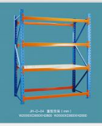 | 1、规格：W2000xD800xH2000 2、基材：钢板选用优质冷轧钢板，立柱，1.5mm 横杠，1.5mm 层板 1.0mm，表面采用优质环保粉末静电喷塑。采用优质五金配件。 | 15 | 630 | 9450
三门更衣 柜. | 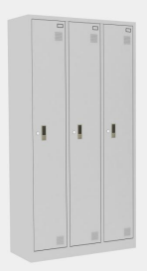 | 1、规格：W900xD420xH1800 2、基材：采用优质一级冷轧钢板，柜体和门板采用 0.8mm。 3、产品结构： （1）设置左中右 3 格，每格为通体钢板门，门内设上下二块搁板，配纵向金属挂衣杆，门内侧设小镜 子，通风孔，配优质锁具。 （2）搁板折弯处理，中间设加强筋板。 （3）柜体内前后有支撑于挂板的立柱，层高可以随意调节。 | 11 | 640 | 7040
四门更衣 柜 | 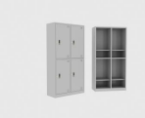 | 1、规格：W900xD420xH1800 2、基材：采用优质一级冷轧钢板，柜体和门板采用0.8mm， 3、产品结构： （1）柜体分两层，左右用竖中隔隔开，均带一扇铁 单开门，共四扇门。 （2）搁板折弯处理，中间设加强筋板。 （3）柜体内前后有支撑于挂板的立柱，层高可以随意调节。 | 6 | 400 | 2400
 | 共 计： |  |  |  | 133269

